Лист1
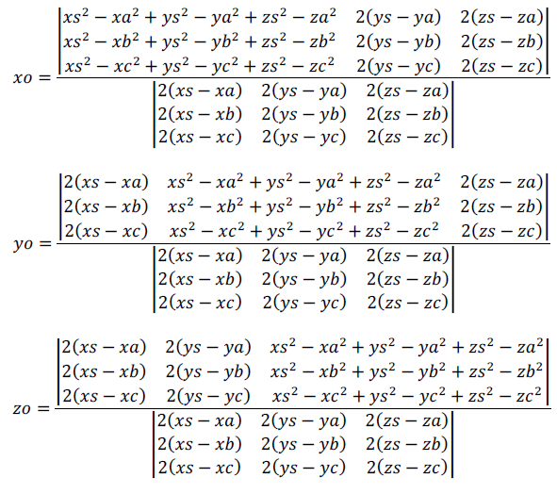
 | А(1;-2;-1), В(4;1;11), С(-8;-2;2) и D(-5;10;-1)
Найти центр сферы по 4 точкам на ее поверхности | Точка А |  |  | Точка В |  |  | Точка С |  |  | Точка D
 | X | Y | Z | X | Y | Z | X | Y | Z | X | Y | Z
 | 1 | -2 | -1 | 4 | 1 | 11 | -8 | -2 | 2 | -5 | 10 | -1

 | 120 | 24 | 0 | 120 | 24 | -12960 | -31104 | 0 | -1728 | 69120 | 0
 | -12 | 18 | -24 | -12 | 18 |  |  |  |  |  | 23328
 | 54 | 24 | -6 | 54 | 24

 | -12 | 24 | 0 | -12 | 24 | 1296 | -3456 | 0 | -2592 | -6912 | 0 | xo =
 | -18 | 18 | -24 | -18 | 18 |  |  |  |  |  | -11664 | -2
 | 6 | 24 | -6 | 6 | 24

 | -12 | 120 | 0 | -12 | 120 | -864 | -17280 | 0 | -12960 | -15552 | 0
 | -18 | -12 | -24 | -18 | -12 |  |  |  |  |  | -46656
 | 6 | 54 | -6 | 6 | 54

 | -12 | 24 | 0 | -12 | 24 | 1296 | -3456 | 0 | -2592 | -6912 | 0 | yo =
 | -18 | 18 | -24 | -18 | 18 |  |  |  |  |  | -11664 | 4
 | 6 | 24 | -6 | 6 | 24

 | -12 | 24 | 120 | -12 | 24 | -11664 | -1728 | -51840 | 23328 | -3456 | -12960
 | -18 | 18 | -12 | -18 | 18 |  |  |  |  |  | -58320
 | 6 | 24 | 54 | 6 | 24

 | -12 | 24 | 0 | -12 | 24 | 1296 | -3456 | 0 | -2592 | -6912 | 0 | zo =
 | -18 | 18 | -24 | -18 | 18 |  |  |  |  |  | -11664 | 5
 | 6 | 24 | -6 | 6 | 24

